视觉索引
编号 | 类型 | 画面 | 描述 | 缩略图
本 Sheet 是对 Excel 其他 Sheet 里出现的视觉标签 (封面图/基地图/V1/V2 等) 的图文对照。 自动索引范围: 3 张商店截图 + 9 张视频关键帧。 商店截图来自项目 raw_assets/*/store/*, 视频关键帧来自项目 video_evidence.key_scenes_human_read。
商店图 1 | Google Play 商店截图 | 兔子丧尸追逐创意图 | 当前商店第一张图更像广告创意图，和提供的实机视频内容不一致。 | 
商店图 2 | Google Play 商店截图 | 角色养成展示图 | 展示传奇角色“Foxy Roxy”，但在本次核验视频里没有对应角色养成段落。 | 
商店图 3 | Google Play 商店截图 | 诊所升级展示图 | 表现诊所升级，但视频前 18 分钟里可见的是营地修复与区域解锁，不是这一套 UI。 | 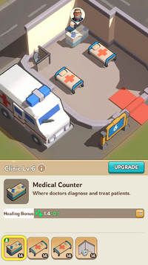
V1 | scene_0001 | 关键帧 V1 | 开场剧情：幸存者受伤求救，丧尸逼近，建立末日危机语境。 [影响 D1, D3] | 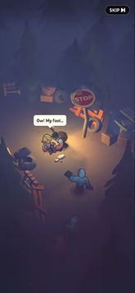
V2 | scene_0002 | 关键帧 V2 | 直升机俯视角战斗与救援，出现尸潮击杀计数，动作入口明确。 [影响 D1, D2, D3] | 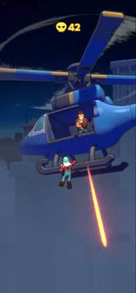
V3 | scene_0003 | 关键帧 V3 | 基地修复与拾取零件教学，战斗收益开始回流到营地建设。 [影响 D2, D4] | 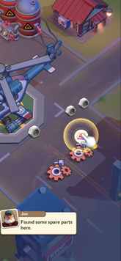
V4 | scene_0004 | 关键帧 V4 | 第二段尸潮战斗，任务呼救和场景推进继续强化生存目标。 [影响 D2, D3] | 
V5 | scene_0005 | 关键帧 V5 | 战斗内升级选择界面，能看到卡牌式 build 选择而非纯固定流程。 [影响 D2, D3] | 
V6 | scene_0006 | 关键帧 V6 | Hold Back the Horde 与 Berserk Mode 说明尸潮守卫是核心爽点之一。 [影响 D2, D3, D5] | 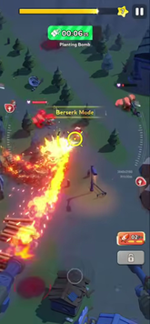
V7 | scene_0007 | 关键帧 V7 | 安全区清完后切回扩建提示，显示战斗与建造的阶段切换。 [影响 D4] | 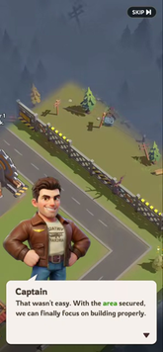
V8 | scene_0008 | 关键帧 V8 | 前往农场的新任务继续重复战斗推进，说明中段仍以任务驱动为主。 [影响 D3, D4] | 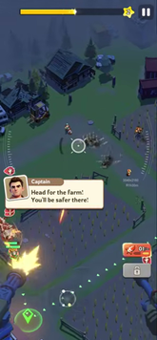
V9 | scene_0009 | 关键帧 V9 | 回到营地后的修复与 NPC 对话，进一步证明建设侧当前偏线性任务解锁。 [影响 D4, D5] | 